상품제안서
엔보우 WCPADM 15W 무선충전마우스패드(분리형) [인쇄무료] | 상품코드: F23070

 |  |  |  |  |  |  | 02-412-0044 | www.easy1.co.kr
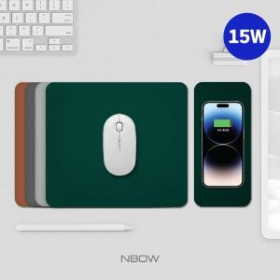

【상세/제작정보】

【인쇄/포장옵션】 | 실크, 레이저 / 포장지포장

【공급단가】 | 수량 | 100~ | 300~ | 500~ | 1,000~ | 3,000~
*VAT별도 | 단가 | 16,200원 | 15,600원 | 15,000원 | 14,400원 | 14,040원

【상품 URL】 | https://easy1.co.kr:443/src/goods_detail.php?gdno=23070

